상품제안서
(제작) 실리콘 스트랩 열쇠고리/키링 | 상품코드: F27750

 |  |  |  |  |  |  | 02-412-0044 | www.easy1.co.kr
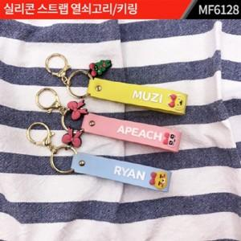

【상세/제작정보】 | 주문제작 관련해서는 별도 문의. 금형(몰딩)비 별도.

【인쇄/포장옵션】 | 실크 / 포장불가능

【공급단가】 | 수량 | 1,000~ | 2,000~ | 3,000~ | 5,000~ | 10,000~
*VAT별도 | 양면인쇄 | 2,160원 | 2,120원 | 2,070원 | 2,030원 | 1,980원

【상품 URL】 | https://easy1.co.kr:443/src/goods_detail.php?gdno=27750

